14.2.1附件一
附件（一） 報價表
報價須知：
1. 學校按照項目編號全部或部分判給，投標公司必須投標項目編號的全部內容，否則學校將不接納投標標書。
2. 請填寫D、E、H欄，其中D欄為使用規格、工序、工藝、牌子、型號等
工程地點： 聖若瑟教區中學第五校

空間分類 | 空間位置 | 項目名稱及內容 | 項目描述 | 單價 | 數量 | 單位 | 金額
(A欄) | (B欄) | (C欄) | (D欄) | (E欄) | (F欄) | (G欄) | (H欄)
整個項目 |  | 保險費(配合工程項目) | 購買工程險，包括勞工險及第三者保險 |  | 1 | 項
B運動場/活動空間 | B-G-Pa3 | 拆舊費/拆卸費 | 按業主要求，清拆原天花機原有燈具，接待處 打鑿原有地台，平面面積約：460m² 清拆中空位置天花冷氣機，大堂柱身防撞圍身軟包，一切不需要之燈具等物件，並將所有廢料運至合法之垃圾堆填區 |  | 960 | ㎡
B運動場/活動空間 | B-G-Pa3 | 地台 - 磁磚 | 按業主要求，於地台位置，供應及安裝地磚包括水泥砂漿找平（厚度根據現場標高調整合適厚度），基層處理，填縫劑擦縫等其他一切所需之材料及工序。 |  | 460 | ㎡
B運動場/活動空間 | B-G-Pa3 | 腳線 - 磚腳線 | 按圖則要求，於牆身位置，供應及安裝磚腳線，填縫劑擦縫等其他一切所需之材料及工序。 |  | 154 | m
B運動場/活動空間 | B-G-Pa3 | 牆身 - 護牆板 | 按圖則要求，於牆身位置，新做夾板基層，供應及安裝生態板飾面板，包括一切所需之材料及工序 |  | 449 | ㎡
B運動場/活動空間 | B-G-Pa3 | 牆身 - 水泥板牆 (乾牆) | 於設備房，供應及安裝水泥板牆，包括隔音棉填充物等一切所需工序 |  | 3 | m2 |  | 0
B運動場/活動空間 | B-G-Pa3 | 門 - 單掩門(耐火) | 供應及安裝單掩木門，包括門框，門鉸，地吸及全部所需物料，配件及工序（包括門鎖及拉手） |  | 1 | 套
B運動場/活動空間 | B-G-Pa3 | 造型燈具 | 供應及安裝大堂柱身位置造型燈具 |  | 8 | 套
B運動場/活動空間 | B-G-Pa3 | 電器開關掣 | 供應及安裝燈位開關掣連電源，包括線槽、喉管 、線材及接駁，固定 ，以及安裝所須的一切所關工序及配件（質量參考"施耐德"或同級） |  | 6 | 個
B運動場/活動空間 | B-G-Pa3 | 13A插座 | 供應及安裝13A插座，包括線槽、喉管 、線材及接駁，固定 ，以及安裝所須的一切所關工序及配件（質量參考"施耐德"或同級） |  | 10 | 個
B運動場/活動空間 | B-G-Pa3 | 25A接線蘇 | 供應及安裝25A接線蘇，包括線槽、喉管 、線材及接駁，固定 ，以及安裝所須的一切所關工序及配件（質量參考"施耐德"或同級） |  | 6 | 個
B運動場/活動空間 | B-G-Pa3 | 消防 - 緊急照明燈 / 應急燈 | 供應及安裝應急燈連電源，包括線槽、喉管 、線材及接駁，固定 ，以及安裝所須的一切所關工序及配件 |  | 6 | 個
B運動場/活動空間 | B-G-Pa3 | 消防 - 出路指示牌／出路指示燈 | 供應及安裝出入指示牌連電源，包括線槽、喉管 、線材及接駁，固定 ，以及安裝所須的一切所關工序及配件 |  | 6 | 個
B運動場/活動空間 | B-G-Pa3 | 空調-3匹(包保溫，排水及安裝) | 供應及安裝大金牌3匹冷氣機，包括銅喉，接駁排水等所須的一切所關工序及配件 |  | 6 | 套
B座行政 | B-G-03 | 牆身 - 水泥板牆 (乾牆) | 於設備房，供應及安裝水泥板牆，包括隔音棉填充物等一切所需工序 |  | 46 | m
B運動場/活動空間 | B-G-Pa3 | 天花 - 油漆 | 於天花位置，鏟底，供應及滾塗白色防水乳膠漆，塗一層底漆及二層面漆或以上，包括批灰，所需之材料及一切工序。淨味兒童油漆或以上標準-立邦漆 |  | 10 | ㎡
B運動場/活動空間 | B-G-Pa3 | 照明燈具-燈盤 | 供應及安裝燈盤 |  | 2 | 套
B運動場/活動空間 | B-G-Pa3 | 電器開關掣 | 供應及安裝燈位開關掣連電源，包括線槽、喉管 、線材及接駁，固定 ，以及安裝所須的一切所關工序及配件（質量參考"施耐德"或同級） |  | 2 | 個
B運動場/活動空間 | B-G-Pa3 | 13A插座 | 供應及安裝13A插座，包括線槽、喉管 、線材及接駁，固定 ，以及安裝所須的一切所關工序及配件（質量參考"施耐德"或同級） |  | 3 | 個
B運動場/活動空間 | B-G-Pa3 | 電腦網絡插座 | 供應及安裝網絡插座，包括線槽、喉管 、線材及接駁，固定 ，以及安裝所須的一切所關工序及配件（質量參考"施耐德"或同級） |  | 6 | 個
B座行政 | B-G-03 | 地腳線 | 按圖則要求，於牆身位置，供應及安裝磚腳線，填縫劑擦縫等其他一切所需之材料及工序。 |  | 23 | m
B座行政 | B-G-03 | 牆身 - 水泥板牆 (乾牆) | 於設備房，供應及安裝水泥板牆，包括隔音棉填充物等一切所需工序 |  | 13.5 | m
B座行政 | B-G-03 | 門 - 單掩門(耐火) | 供應及安裝單掩木門，包括門框，門鉸，地吸及全部所需物料，配件及工序（包括門鎖及拉手） |  | 1 | 套
B座行政 | B-G-03 | 天花 - 油漆 | 於天花位置，鏟底，供應及滾塗白色防水乳膠漆，塗一層底漆及二層面漆或以上，包括批灰，所需之材料及一切工序。淨味兒童油漆或以上標準-立邦漆 |  | 30 | ㎡
B座行政 | B-G-03 | 照明燈具-燈盤 | 供應及安裝燈盤 |  | 3 | 套
B座行政 | B-G-03 | 電器開關掣 | 供應及安裝燈位開關掣連電源，包括線槽、喉管 、線材及接駁，固定 ，以及安裝所須的一切所關工序及配件（質量參考"施耐德"或同級） |  | 1 | 個
B座行政 | B-G-03 | 13A插座 | 供應及安裝13A插座，包括線槽、喉管 、線材及接駁，固定 ，以及安裝所須的一切所關工序及配件（質量參考"施耐德"或同級） |  | 18 | 個
B座行政 | B-G-03 | 電腦網絡插座 | 供應及安裝網絡插座，包括線槽、喉管 、線材及接駁，固定 ，以及安裝所須的一切所關工序及配件（質量參考"施耐德"或同級） |  | 18 | 個
B座行政 | B-G-03 | 腳線 - 磚腳線 | 按圖則要求，於牆身位置，供應及安裝磚腳線，填縫劑擦縫等其他一切所需之材料及工序。 |  | 15 | m
B座行政 | B-G-03 | 生態板間隔 | 按圖則要求，於牆身位置，供應及安裝生態板飾面板間隔牆，包括一切所需之材料及工序 |  | 35 | ㎡
B座行政 | B-G-03 | 門 - 單掩門(耐火) | 供應及安裝單掩木門，包括門框，門鉸，地吸及全部所需物料，配件及工序（包括門鎖及拉手） |  | 1 | 套
B座行政 | B-G-03 | 天花 - 油漆 | 於天花位置，鏟底，供應及滾塗白色防水乳膠漆，塗一層底漆及二層面漆或以上，包括批灰，所需之材料及一切工序。淨味兒童油漆或以上標準-立邦漆 |  | 30 | ㎡
B座行政 | B-G-03 | 照明燈具-燈盤 | 供應及安裝燈盤 |  | 3 | 套
B座行政 | B-G-03 | 電器開關掣 | 供應及安裝燈位開關掣連電源，包括線槽、喉管 、線材及接駁，固定 ，以及安裝所須的一切所關工序及配件（質量參考"施耐德"或同級） |  | 1 | 個
B座行政 | B-G-03 | 13A插座 | 供應及安裝13A插座，包括線槽、喉管 、線材及接駁，固定 ，以及安裝所須的一切所關工序及配件（質量參考"施耐德"或同級） |  | 5 | 個
B座行政 | B-G-03 | 電腦網絡插座 | 供應及安裝網絡插座，包括線槽、喉管 、線材及接駁，固定 ，以及安裝所須的一切所關工序及配件（質量參考"施耐德"或同級） |  | 4 | 個
B座公共區域 | B-ST2 | 拆舊費/拆卸費 | 按業主要求，清拆原天花機原有燈具，接待處 打鑿原有地台，平面面積約：460m² 清拆中空位置天花冷氣機，大堂柱身防撞圍身軟包，一切不需要之燈具等物件，並將所有廢料運至合法之垃圾堆填區 |  | 91 | ㎡
B座公共區域 | B-ST2 | 地台 - 磁磚 | 按業主要求，於地台位置，供應及安裝地磚包括水泥砂漿找平（厚度根據現場標高調整合適厚度），基層處理，填縫劑擦縫等其他一切所需之材料及工序。 |  | 91 | ㎡
B座公共區域 | B-ST2 | 腳線 - 磚腳線 | 按圖則要求，於牆身位置，供應及安裝磚腳線，填縫劑擦縫等其他一切所需之材料及工序。 |  | 80 | m
B座公共區域 | B-ST2 | 牆身板 | 按圖則要求，於牆身位置，新做夾板基層，供應及安裝生態板飾面板，包括一切所需之材料及工序 |  | 237 | ㎡
B座公共區域 | B-ST2 | 天花 - 油漆 | 於天花位置，鏟底，供應及滾塗白色防水乳膠漆，塗一層底漆及二層面漆或以上，包括批灰，所需之材料及一切工序。淨味兒童油漆或以上標準-立邦漆 |  | 30 | ㎡
B座公共區域 | B-ST2 | 防墮裝置 - 扶手 | 供應及安裝樓梯扶手 |  | 80 | m
B座公共區域 | B-ST2 | 照明燈具-燈盤 | 供應及安裝燈盤 |  | 6 | 套
B座公共區域 | B-ST2 | 電器開關掣 | 供應及安裝燈位開關掣連電源，包括線槽、喉管 、線材及接駁，固定 ，以及安裝所須的一切所關工序及配件（質量參考"施耐德"或同級） |  | 1 | 個
B座公共區域 | B-ST2 | 13A插座 | 供應及安裝13A插座，包括線槽、喉管 、線材及接駁，固定 ，以及安裝所須的一切所關工序及配件（質量參考"施耐德"或同級） |  | 2 | 個
B座公共區域 | B-ST1 | 拆舊費/拆卸費 | 按業主要求，清拆原天花機原有燈具，接待處 打鑿原有地台，平面面積約：460m² 清拆中空位置天花冷氣機，大堂柱身防撞圍身軟包，一切不需要之燈具等物件，並將所有廢料運至合法之垃圾堆填區 |  | 91 | ㎡
B座公共區域 | B-ST1 | 地台 - 磁磚 | 按業主要求，於地台位置，供應及安裝地磚包括水泥砂漿找平（厚度根據現場標高調整合適厚度），基層處理，填縫劑擦縫等其他一切所需之材料及工序。 |  | 91 | ㎡
B座公共區域 | B-ST1 | 腳線 - 磚腳線 | 按圖則要求，於牆身位置，供應及安裝磚腳線，填縫劑擦縫等其他一切所需之材料及工序。 |  | 80 | m
B座公共區域 | B-ST1 | 天花 - 油漆 | 於天花位置，鏟底，供應及滾塗白色防水乳膠漆，塗一層底漆及二層面漆或以上，包括批灰，所需之材料及一切工序。淨味兒童油漆或以上標準-立邦漆 |  | 40 | ㎡
B座公共區域 | B-ST1 | 防墮裝置 - 扶手 | 供應及安裝樓梯扶手 |  | 80 | m
B座公共區域 | B-ST1 | 照明燈具-燈盤 | 供應及安裝燈盤 |  | 6 | 套
B座公共區域 | B-ST1 | 電器開關掣 | 供應及安裝燈位開關掣連電源，包括線槽、喉管 、線材及接駁，固定 ，以及安裝所須的一切所關工序及配件（質量參考"施耐德"或同級） |  | 1 | 個
B座公共區域 | B-ST1 | 13A插座 | 供應及安裝13A插座，包括線槽、喉管 、線材及接駁，固定 ，以及安裝所須的一切所關工序及配件（質量參考"施耐德"或同級） |  | 2 | 個
B座行政 | B-G-02 | 拆舊費/拆卸費 | 按業主要求，清拆原天花機原有燈具，接待處 打鑿原有地台，平面面積約：460m² 清拆中空位置天花冷氣機，大堂柱身防撞圍身軟包，一切不需要之燈具等物件，並將所有廢料運至合法之垃圾堆填區 |  | 57 | ㎡
B座行政 | B-G-02 | 升高地台 | 按業主要求，於地台位置，升高地台，其他一切所需之材料及工序。 |  | 21 | ㎡
B座行政 | B-G-02 | 牆身 - 磚牆 | 按圖則要求，於牆身位置，供應及安裝磚牆，包括一切所需之材料及工序 |  | 32 | ㎡
B座行政 | B-G-02 | 防水塗層 - 室內 | 新做防水塗層 |  | 21 | m
B座行政 | B-G-02 | 地台 - 磁磚 | 按業主要求，於地台位置，供應及安裝地磚包括水泥砂漿找平（厚度根據現場標高調整合適厚度），基層處理，填縫劑擦縫等其他一切所需之材料及工序。 |  | 48 | ㎡
B座行政 | B-G-02 | 牆身 - 磁磚 | 按業主要求，於牆身位置，供應及安裝磁磚，包括水泥砂漿找平，基層處理，填縫劑擦縫等其他一切所需之材料及工序。 |  | 62 | m2 |  | 0
B座行政 | B-G-02 | 腳線 - 磚腳線 | 按業主要求，於牆身位置，供應及安裝磁磚腳線，包括水泥砂漿找平，基層處理，填縫劑擦縫等其他一切所需之材料及工序。 |  | 64.2 | m |  | 0
B座行政 | B-G-02 | 供排水系統 - 地漏 | 供應及安裝地漏 |  | 8 | 套
B座行政 | B-G-02 | 門 - 單掩門(一般) | 供應及安裝單掩木門，包括門框，門鉸，地吸及全部所需物料，配件及工序（包括門鎖及拉手） |  | 2 | 套
B座行政 | B-G-02 | 鋁質天花 | 按業主要求供應及安裝鋁質天花，等其他一切所需之材料及工序。 |  | 21 | ㎡ |  | 0
B座行政 | B-G-02 | 供排水系統 - 供水主喉管 | 供應及安裝供水喉管，銅喉，等所須的一切所關工序及配件 |  | 50 | m
B座行政 | B-G-02 | 供排水系統 - 排水主喉管 | 供應及安裝洗手盆排水喉管，pvc，等所須的一切所關工序及配件 |  | 50 | m
B座行政 | B-G-02 | 照明燈具-燈盤 | 供應及安裝燈盤 |  | 4 | 套
B座行政 | B-G-02 | 電器開關掣 | 供應及安裝燈位開關掣連電源，包括線槽、喉管 、線材及接駁，固定 ，以及安裝所須的一切所關工序及配件（質量參考"施耐德"或同級） |  | 6 | 個
...
空間分類 | 空間位置 | 項目名稱及內容 | 項目描述 | 單價 | 數量 | 單位 | 金額
B座行政 | B-G-03 | 儲物櫃(訂造) | 供應及安裝儲物櫃 |  | 4 | ㎡
B座行政 | B-G-03 | 儲物櫃(訂造) | 供應及安裝儲物櫃 |  | 6 | ㎡
B座行政 | B-G-02 | 儲物櫃(訂造) | 供應及安裝儲物櫃 |  | 46 | ㎡
B座行政 | B-G-02 | 儲物櫃(訂造) | 供應及安裝儲物櫃 |  | 57 | ㎡
B座公共區域 | B-G-Cr | 儲物櫃(訂造) | 供應及安裝儲物櫃 |  | 11.5 | ㎡
B座公共區域 | B-G-Cr | 儲物櫃(訂造) | 供應及安裝儲物櫃 |  | 9 | ㎡

總計：
供貨期(日)：
施工期(日)：
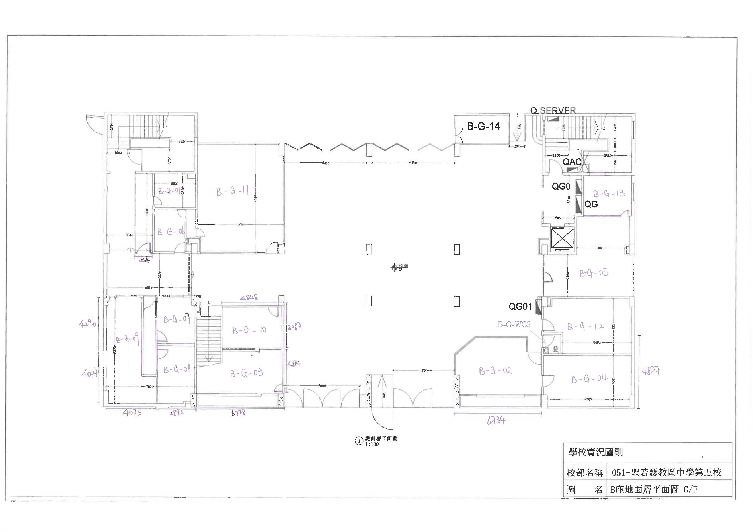

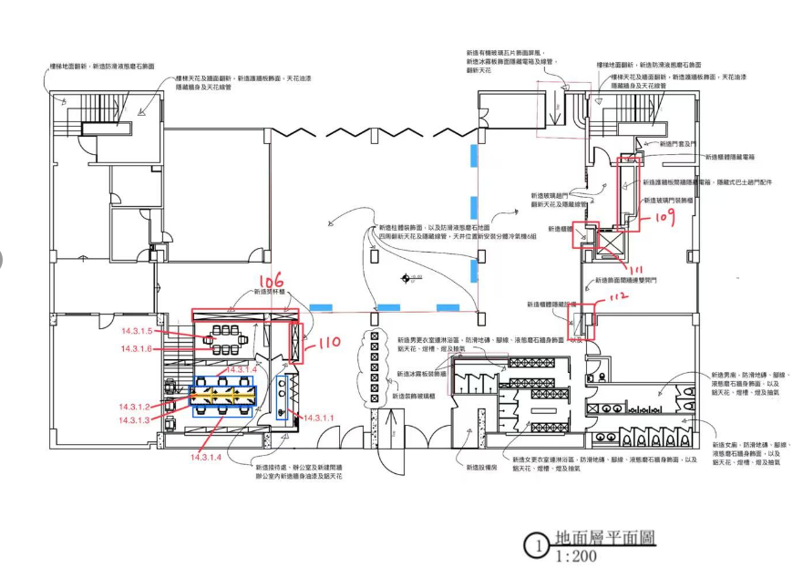

14.2.2附件二
...
附件（二） 報價表
B座實驗室 | B-4-08 | 儲物櫃(訂造) | 供應及安裝靠窗儲物矮櫃，包括所需物料配件及工序 尺寸：長1200mmX深350mmX高1200mm 6組 | 1 | 項
B座實驗室 | B-4-08 | 儲物櫃(訂造) | 供應及安裝工作檯，包括所需物料配件及工序 尺寸：長1500mmX寬700mmX高780mm 1張 | 1 | 項
B座實驗室 | B-4-08 | 儲物櫃(訂造) | 供應及安裝靠窗儲物矮櫃，包括所需物料配件及工序 尺寸：長1200mmX深3500mmX高1200mm 1組 | 1 | 項
B座實驗室 | B-4-08 | 儲物櫃(訂造) | 供應及安裝儲物高櫃，包括所需物料配件及工序 尺寸：長1200mmX深350mmX高2400mm 2組 | 1 | 項
B座實驗室 | B-4-08 | 儲物櫃(訂造) | 供應及安裝儲物矮櫃連檯面石，包括所需物料配件及工序 尺寸1：長3180mmX深600mmX高900mm 尺寸2：長1300mmX深600mmX高900mm | 1 | 項
B座實驗室 | B-4-08 | 儲物櫃(訂造) | 供應及安裝儲物吊櫃，包括所需物料配件及工序 尺寸1：長3180mmX深300mmX高900mm 尺寸2：長1300mmX深300mmX高900mm | 1 | 項
B座實驗室 | B-4-08 | 工作實驗檯 | 訂造老師工作實驗檯 尺寸：長1500mmX寬700mmX高780mm | 1.2 | 項
總計：
供貨期：
施工期：
